Simulador CUOTA
Préstamo Personal Diners / Préstamo Personal Diners Plus

Fecha de desembolso | 2026-07-31 | 2026-08-01 |  |  |  |  |  | Ciclo PPD
TEA: | 22.00% |  | Ingrese Importe Solicitado (S/) | 10,000 |  | Ciclo de facturación (TC) | 9 | 7
TEM: | 1.67% |  | Desgrav. saldo | 0.69% |  | Fecha Primera facturación | 2026-07-07 | 2026-08-07
TCEA: | 28.60% |  | Costo del Seguro (S/): | 900.21 |  | Dias de Gracia | 20
TCEM: | 2.12% |  | Importe a financiar | 10,900.21
Seleecione plazo: | 48 |  | ITF (0.005%) (S/): | 0.00
Seleccione plazo diferido | 0 ciclos |  | Monto a abonar (S/): | 10,000.00
Seleecione Tipo de seguro | Desgrav. saldo
CRONOGRAMA
Mes | EECC | Vencim. | Días transcurridos | Días Acum | Saldo inicial | Amortización | Interés | Cuota
1 | 2026-08-07 | 2026-09-01 | 32 | 32 | 10,900.21 | 139.55 | 194.38 | 333.93
2 | 2026-09-07 | 2026-10-01 | 30 | 62 | 10,760.66 | 154.13 | 179.80 | 333.93
3 | 2026-10-07 | 2026-11-01 | 31 | 93 | 10,606.53 | 150.75 | 183.18 | 333.93
4 | 2026-11-07 | 2026-12-01 | 30 | 123 | 10,455.78 | 159.22 | 174.71 | 333.93
5 | 2026-12-07 | 2027-01-01 | 31 | 154 | 10,296.56 | 156.10 | 177.83 | 333.93
6 | 2027-01-07 | 2027-02-01 | 31 | 185 | 10,140.46 | 158.80 | 175.13 | 333.93
7 | 2027-02-07 | 2027-03-01 | 28 | 213 | 9,981.66 | 178.35 | 155.58 | 333.93
8 | 2027-03-07 | 2027-04-01 | 31 | 244 | 9,803.31 | 164.62 | 169.31 | 333.93
9 | 46,484 | 2027-05-01 | 30 | 274 | 9,638.69 | 172.88 | 161.05 | 333.93
10 | 46,514 | 2027-06-01 | 31 | 305 | 9,465.81 | 170.45 | 163.48 | 333.93
11 | 46,545 | 2027-07-01 | 30 | 335 | 9,295.36 | 178.61 | 155.32 | 333.93
12 | 46,575 | 2027-08-01 | 31 | 366 | 9,116.75 | 176.48 | 157.45 | 333.93
13 | 46,606 | 2027-09-01 | 31 | 397 | 8,940.27 | 179.53 | 154.40 | 333.93
14 | 46,637 | 2027-10-01 | 30 | 427 | 8,760.74 | 187.55 | 146.38 | 333.93
15 | 46,667 | 2027-11-01 | 31 | 458 | 8,573.19 | 185.86 | 148.07 | 333.93
16 | 46,698 | 2027-12-01 | 30 | 488 | 8,387.33 | 193.79 | 140.14 | 333.93
17 | 46,728 | 2028-01-01 | 31 | 519 | 8,193.54 | 192.42 | 141.51 | 333.93
18 | 46,759 | 2028-02-01 | 31 | 550 | 8,001.12 | 195.74 | 138.19 | 333.93
19 | 46,790 | 2028-03-01 | 29 | 579 | 7,805.38 | 207.89 | 126.04 | 333.93
20 | 46,819 | 2028-04-01 | 31 | 610 | 7,597.49 | 202.72 | 131.21 | 333.93
21 | 46,850 | 2028-05-01 | 30 | 640 | 7,394.77 | 210.37 | 123.56 | 333.93
22 | 46,880 | 2028-06-01 | 31 | 671 | 7,184.40 | 209.85 | 124.08 | 333.93
23 | 46,911 | 2028-07-01 | 30 | 701 | 6,974.55 | 217.39 | 116.54 | 333.93
24 | 46,941 | 2028-08-01 | 31 | 732 | 6,757.16 | 217.23 | 116.70 | 333.93
25 | 46,972 | 2028-09-01 | 31 | 763 | 6,539.93 | 220.98 | 112.95 | 333.93
26 | 47,003 | 2028-10-01 | 30 | 793 | 6,318.95 | 228.35 | 105.58 | 333.93
27 | 47,033 | 2028-11-01 | 31 | 824 | 6,090.60 | 228.74 | 105.19 | 333.93
28 | 47,064 | 2028-12-01 | 30 | 854 | 5,861.86 | 235.98 | 97.95 | 333.93
29 | 47,094 | 2029-01-01 | 31 | 885 | 5,625.88 | 236.77 | 97.16 | 333.93
30 | 47,125 | 2029-02-01 | 31 | 916 | 5,389.11 | 240.86 | 93.07 | 333.93
31 | 47,156 | 2029-03-01 | 28 | 944 | 5,148.25 | 253.69 | 80.24 | 333.93
32 | 47,184 | 2029-04-01 | 31 | 975 | 4,894.56 | 249.40 | 84.53 | 333.93
33 | 47,215 | 2029-05-01 | 30 | 1,005 | 4,645.16 | 256.31 | 77.62 | 333.93
34 | 47,245 | 2029-06-01 | 31 | 1,036 | 4,388.85 | 258.13 | 75.80 | 333.93
35 | 47,276 | 2029-07-01 | 30 | 1,066 | 4,130.72 | 264.91 | 69.02 | 333.93
36 | 47,306 | 2029-08-01 | 31 | 1,097 | 3,865.81 | 267.16 | 66.77 | 333.93
37 | 47,337 | 2029-09-01 | 31 | 1,128 | 3,598.65 | 271.78 | 62.15 | 333.93
38 | 47,368 | 2029-10-01 | 30 | 1,158 | 3,326.87 | 278.34 | 55.59 | 333.93
39 | 47,398 | 2029-11-01 | 31 | 1,189 | 3,048.53 | 281.28 | 52.65 | 333.93
40 | 47,429 | 2029-12-01 | 30 | 1,219 | 2,767.25 | 287.69 | 46.24 | 333.93
41 | 47,459 | 2030-01-01 | 31 | 1,250 | 2,479.56 | 291.11 | 42.82 | 333.93
42 | 47,490 | 2030-02-01 | 31 | 1,281 | 2,188.45 | 296.13 | 37.80 | 333.93
43 | 47,521 | 2030-03-01 | 28 | 1,309 | 1,892.32 | 304.44 | 29.49 | 333.93
44 | 47,549 | 2030-04-01 | 31 | 1,340 | 1,587.88 | 306.51 | 27.42 | 333.93
45 | 47,580 | 2030-05-01 | 30 | 1,370 | 1,281.37 | 312.52 | 21.41 | 333.93
46 | 47,610 | 2030-06-01 | 31 | 1,401 | 968.85 | 317.20 | 16.73 | 333.93
47 | 47,641 | 2030-07-01 | 30 | 1,431 | 651.65 | 323.04 | 10.89 | 333.93
48 | 47,671 | 2030-08-01 | 31 | 1,462 | 328.61 | 328.61 | 5.32 | 333.93
 |  |  | 1,462 |  |  | 10,900.21 | 5,128.43 | 16,028.64
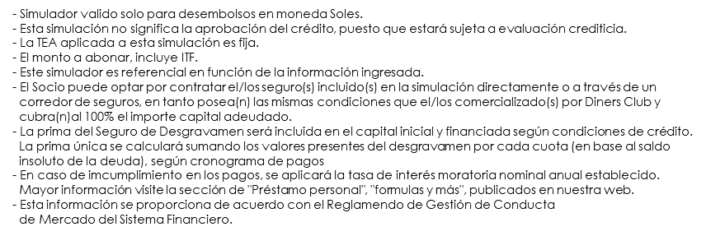
Términos y condiciones:

